关系图
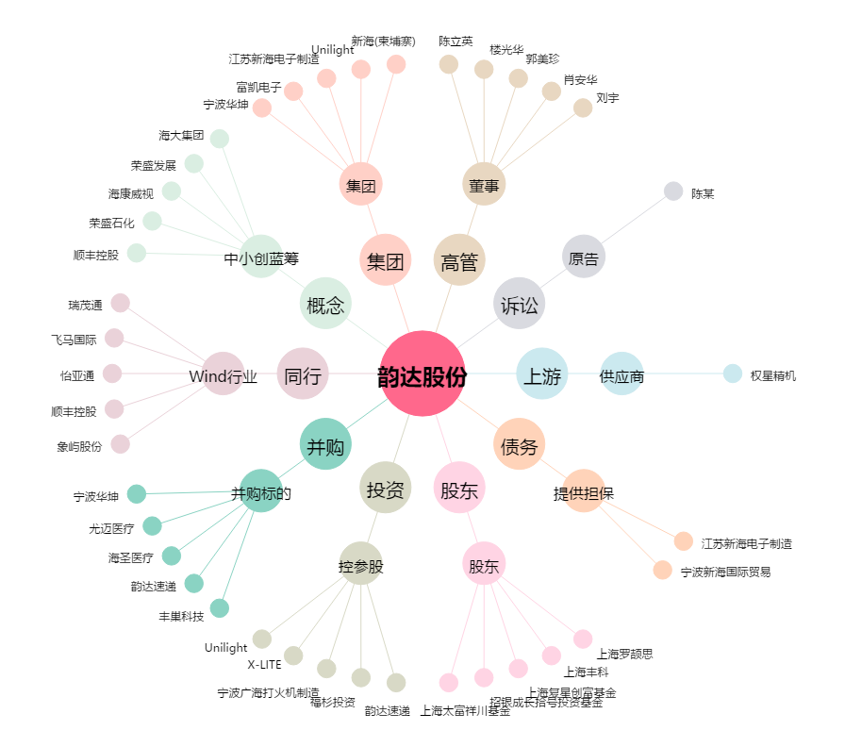
韵达股份[002120.SZ] - 关系概览图

